Sheet1
SKU | Subtítulo | Descripción | Vigencia | URL | URL Coincide con SKU | Tiene Imagen | Imagen
35003021 | Benotto Infantil Flower Power R20 1V | 69 $ x 78 semanas con 10% de enganche Hasta 20% de descuento es la mejor opción para pagar menos | Vigencia: 15 al 21 de octubre de 2024. | bicicleta-infantil-benotto-flower-power-r20-1v-azul-35003021[p]cmpid-Organico-Folleto-cambaceo-FolletoS42-Visitas-PDF-EKT-MOV-BIC-Bicicletas-na-version | TRUE | TRUE | 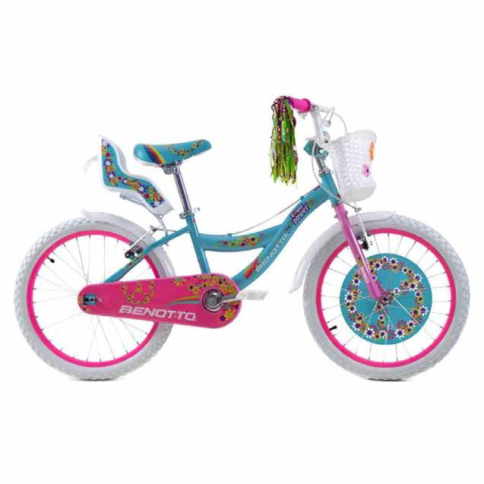
35002309 | Benotto de Montaña Kyra R26 1V | 72 $ x 78 semanas con 10% de enganche Hasta 25% de descuento es la mejor opción para pagar menos | Vigencia: 15 al 21 de octubre de 2024. | bicicleta-benotto-kyra-r26-blanco-con-morado-35002309[p]cmpid-Organico-Folleto-cambaceo-FolletoS42-Visitas-PDF-EKT-MOV-BIC-Bicicletas-na-version | TRUE | TRUE | 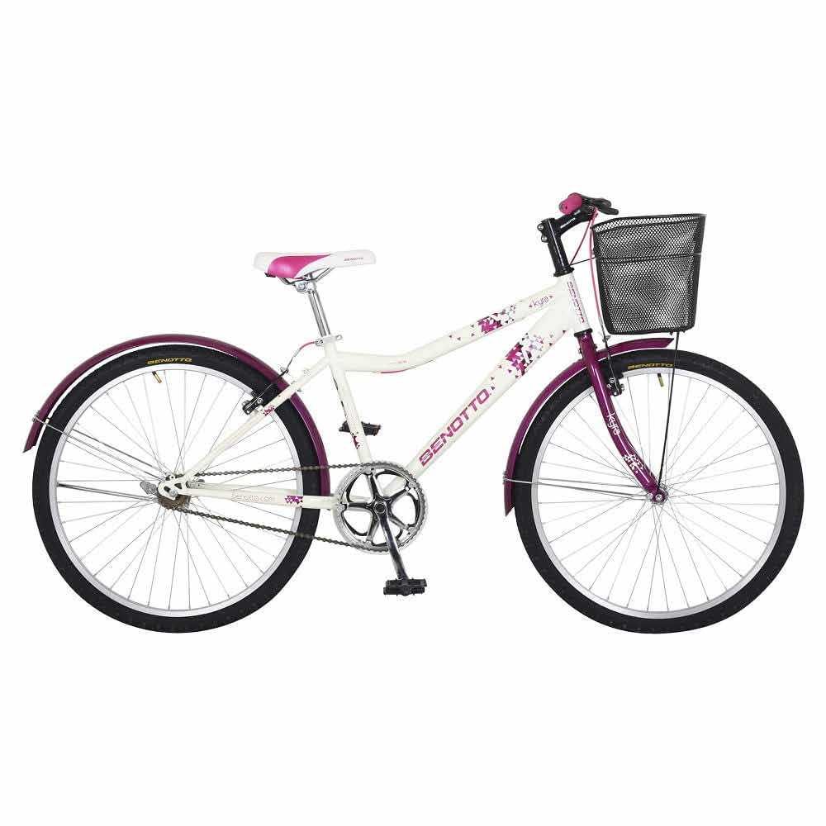
35002307 | Benotto Infantil Agressor R16 1V | 74 $ x 52 semanas con 10% de enganche Hasta 20% de descuento es la mejor opción para pagar menos | Vigencia: 15 al 21 de octubre de 2024. | bicicleta-infantil-benotto-agressor-r16-1v-azul-35002307[p]cmpid-Organico-Folleto-cambaceo-FolletoS42-Visitas-PDF-EKT-MOV-BIC-Bicicletas-na-version | TRUE | TRUE | 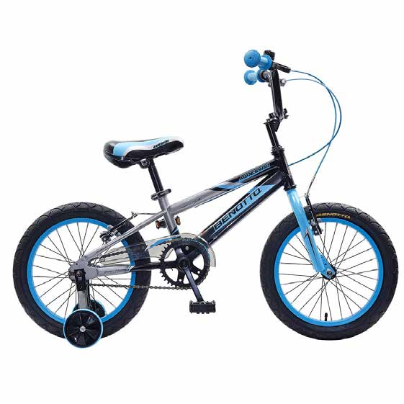
35001677 | Benotto Infantil Agressor R20 1V | 79 $ x 52 semanas con 10% de enganche Hasta 20% de descuento es la mejor opción para pagar menos | Vigencia: 15 al 21 de octubre de 2024. | bicicleta-benotto-agressor-r20-35001677[p]cmpid-Organico-Folleto-cambaceo-FolletoS42-Visitas-PDF-EKT-MOV-BIC-Bicicletas-na-version | TRUE | TRUE | 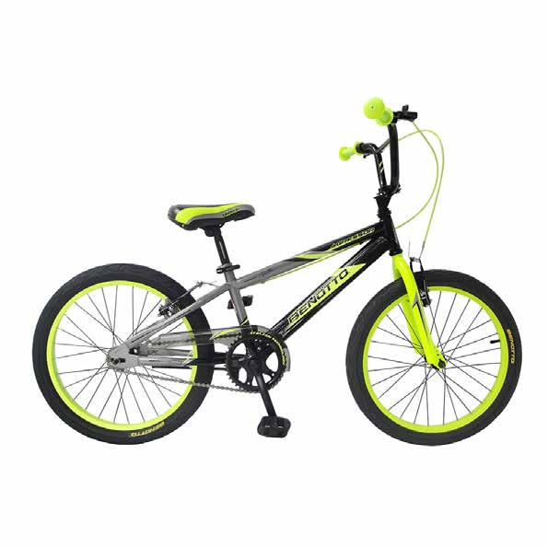
35002769 | Benotto Infantil Flower Power R16 1V | 79 $ x 52 semanas con 10% de enganche Hasta 20% de descuento es la mejor opción para pagar menos | Vigencia: 15 al 21 de octubre de 2024. | bicicleta-infantil-benotto-flower-power-r16-1v-rosa-con-blanco-35002769-1300011665[p]cmpid-Organico-Folleto-cambaceo-FolletoS42-Visitas-PDF-EKT-MOV-BIC-Bicicletas-na-version | TRUE | TRUE | 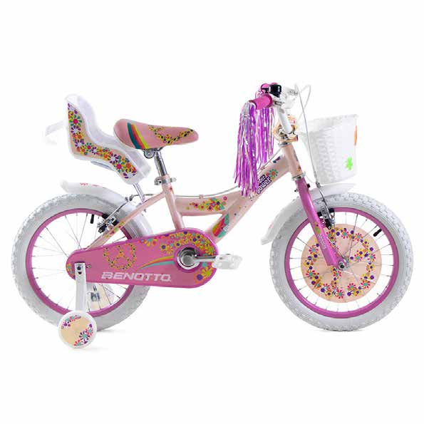
35003476 | Benotto de Montaña XFS290 R29 21V | 86 $ x 102 semanas con 10% de enganche Hasta 20% de descuento es la mejor opción para pagar menos | Vigencia: 15 al 21 de octubre de 2024. | bicicleta-de-montana-benotto-xfs290-r29-21v-negro-con-verde-35003476[p]cmpid-Organico-Folleto-cambaceo-FolletoS42-Visitas-PDF-EKT-MOV-BIC-Bicicletas-na-version | TRUE | TRUE | 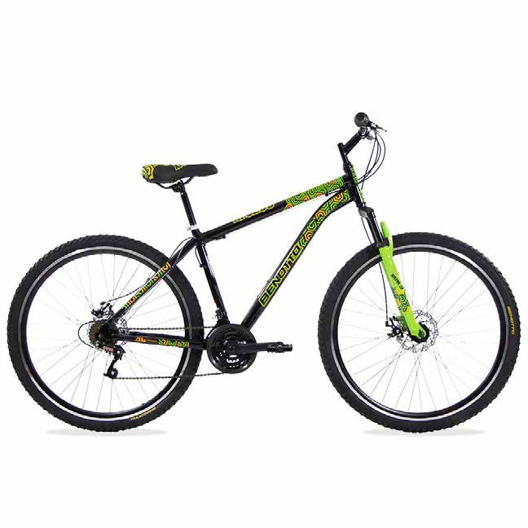
35003466 | Benotto de Montaña Navi R27.5 21V | 94 $ x 102 semanas con 10% de enganche Hasta 20% de descuento es la mejor opción para pagar menos | Vigencia: 15 al 21 de octubre de 2024. | bicicleta-de-montana-benotto-navi-r27-5-21v-amarillo-neon-35003466[p]cmpid-Organico-Folleto-cambaceo-FolletoS42-Visitas-PDF-EKT-MOV-BIC-Bicicletas-na-version | TRUE | TRUE | 